2022_03_data
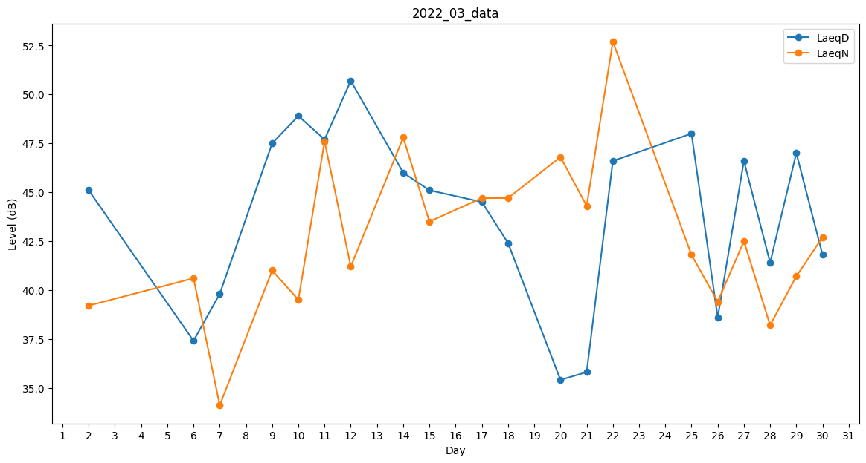
Day | LaeqD | LaeqN
1 | 41.9 | 0
2 | 45.1 | 39.2
3 | 0 | 37.5
4 | 0 | 37.9
5 | 0 | 0
6 | 37.4 | 40.6
7 | 39.8 | 34.1
8 | 0 | 0
9 | 47.5 | 41
10 | 48.9 | 39.5
11 | 47.7 | 47.6
12 | 50.7 | 41.2
13 | 0 | 46.6
14 | 46 | 47.8
15 | 45.1 | 43.5
16 | 0 | 42.5
17 | 44.5 | 44.7
18 | 42.4 | 44.7
19 | 0 | 0
20 | 35.4 | 46.8
21 | 35.8 | 44.3
22 | 46.6 | 52.7
23 | 40.1 | 0
24 | 41.3 | 0
25 | 48 | 41.8
26 | 38.6 | 39.4
27 | 46.6 | 42.5
28 | 41.4 | 38.2
29 | 47 | 40.7
30 | 41.8 | 42.7
31 | 43.6 | 0

